鴻騰
專案名稱 | 鴻騰大業廠 |  |  | 樓層 | 3F | Data Center 資產管理 (Asset Management - IT Equipment List)
環控 DCE (Environmental) | 種類 | 機房 溫度 (Temperature) | 機房 濕度 (Humidity) | 機櫃 溫度 (Temperature) | 機櫃 濕度 (Humidity) | 震動 (Vibration) | 漏液 (Fluid Leak) | 即早期 (Smoke) | 門禁 (Access) | 攝影機 (IP Camera) | 機櫃門 (Rack Access) | 機房門 (Door) | 空調 (25KW吊隱分離式冷氣) | 空調 (InRow Cooler)
 | 數量 | 3 |  | 0 | 0 | 0 | 2 | 0 | 1 | 1 | 0 | 同門禁 | 2 | 0
 | 廠牌 | 黑盒 | 黑盒 |  |  |  | 黑盒 |  | Suprema | LILIN |  |  | 三菱電機
 | 型號 | EME1TH2-005-R2 | EME1TH2-005-R2 |  |  |  | 3M-05 |  | BS3-DB | V1R6052H |  |  | PUZ-ZM250XKA-TW PEAD-M125JA-TW
 | 位置 | 冷通道(封閉/中) | 熱通道(左/右) |  |  |  | 空調*2 |  | 機房門口 | 機房內 |  |  | 機房內
機櫃 DCR (Racks) | 種類 | 42U | 42U
 | 廠牌 | ATEN | ATEN
 | 型號 | PCE4211060-19 | PCE4211080-19
 | 尺寸 | 19吋60寬 | 19吋80寬
 | 數量 | 4 | 1
 | 荷重/ 單櫃負載 | 5.5kW | 3kW
伺服器 DCS (Servers) 電源: Dual Corded or Single Corded | 種類 | - | - | -
 | 廠牌
 | 型號
 | 數量
 | 高度
 | 荷重
 | 功率
 | 電源
儲存 DCS (Storages) 電源: Dual Corded or Single Corded | 種類 | - | - | -
 | 廠牌
 | 型號
 | 數量
 | 高度
 | 荷重
 | 功率
 | 電源
網路 DCN (Network) 電源: Dual Corded or Single Corded | 種類 | Switch | Hub | Router | Patch Panel
 | 廠牌 | - | - | - | -
 | 型號
 | 數量
 | 高度
 | 荷重
 | 功率
 | 電源
電源 DCP (DC Power) | 種類 | UPS | PDU | Battery
 | 廠牌 | Eaton | Eaton | CSB
 | 型號 | 93PR-75 | EVMIL630X | GPL12750
 | 數量 | 1 | 10 | 1式
 | 高度

平台 (iDCIM or iDCMP) | 功能 | 互動模式 (Unity) | 熱雲 (Heat Map) | 樓宇管理 (iBMS) | 網管 (NMS) | 異動規劃 (Change Plan) | 模型管理 (Model DB) | 模型線上修改 (Modeling) | 容量規劃 (Capacity Plan) | 圖資 (Documents) | 裝置管理 (Facility Mgnt) | 資產管理 (Asset Mgnt) | 帳號管理 (Account Mgnt) | 告警管理 (Fault Mgnt)
 | Y/N | Y | N | N | N | N | N | N | N | Y | Y | Y | Y | Y
 | 其他功能 需求說明
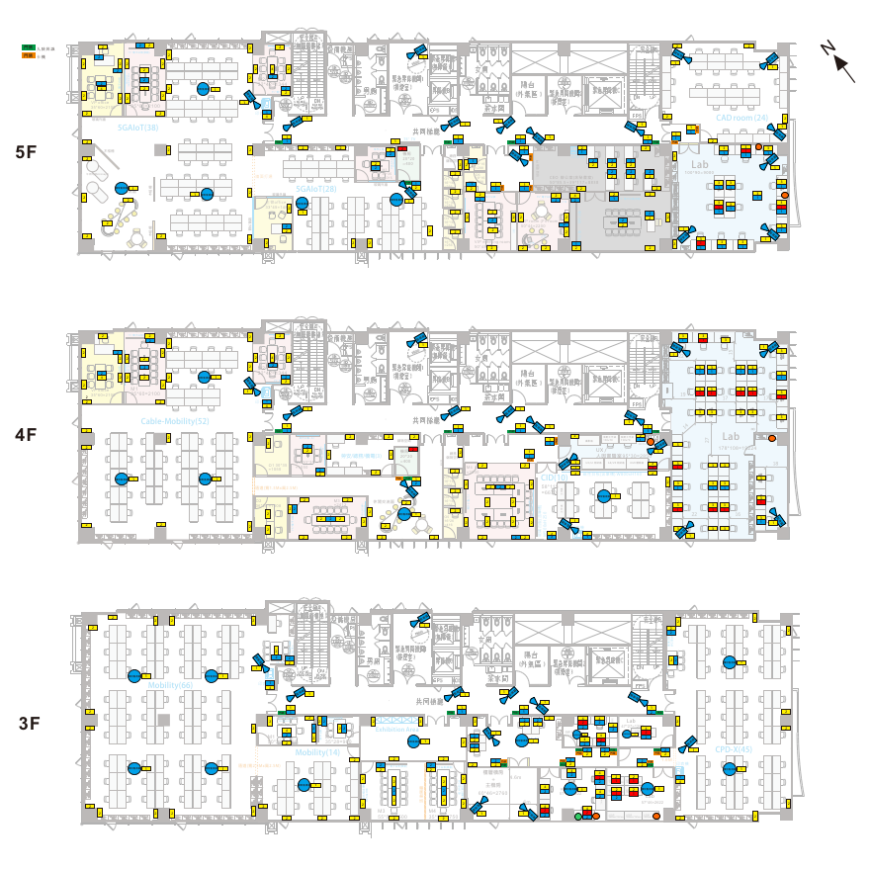
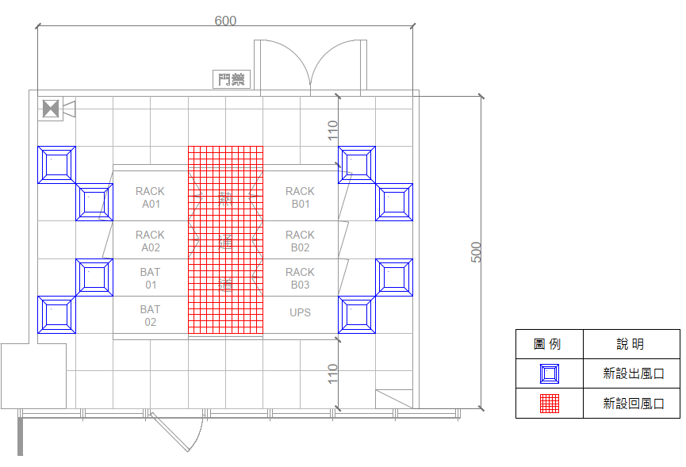

本案只鎖定在3F主機房範圍

台大電機
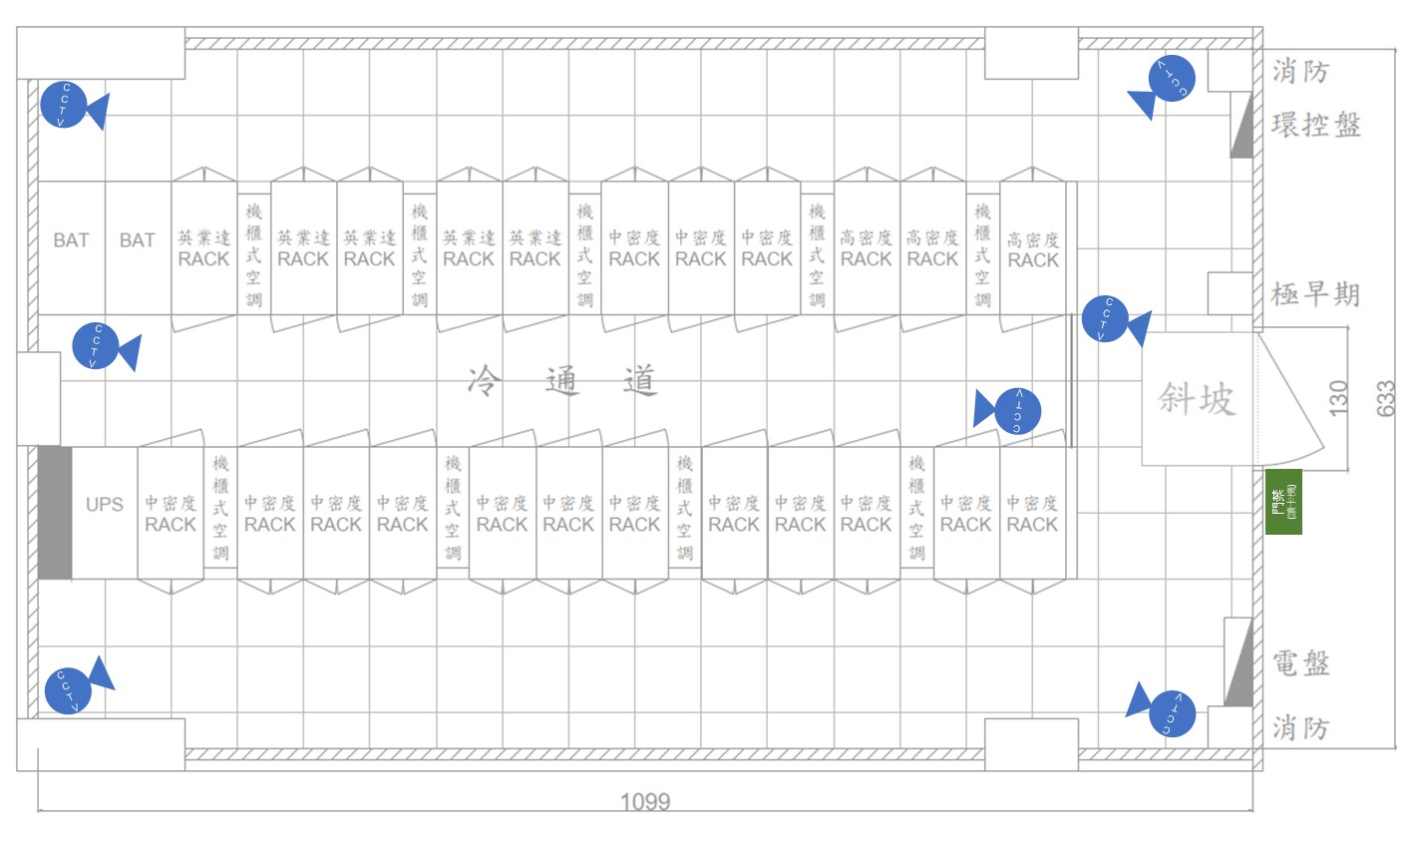
專案名稱 | 博理館7E室資訊機房建置工程案 |  |  | 樓層 | 7F | Data Center 資產管理 (Asset Management - IT Equipment List)
環控 DCE (Environmental) | 種類 | 機房 溫度 (Temperature) | 機房 濕度 (Humidity) | 機櫃 溫度 (Temperature) | 機櫃 濕度 (Humidity) | 震動 (Vibration) | 漏液 (Fluid Leak) | 即早期 (Smoke) | 門禁 (Access) | 攝影機 (IP Camera) | 機櫃門 (Rack Access) | 機房門 (Door) | 空調 (CRAH) | 空調 (InRow Cooler)
 | 數量 | 5 |  | 0 | 0 | 0 | 3 | 1 | 1 | 8 | 0 | 同門禁 | 0 | 9
 | 廠牌 | 黑盒 | 黑盒 |  |  |  | 黑盒 | Vesda | LILIN | LILIN |  |  |  | 施耐德
 | 型號 | EME1TH2-005-R2 | EME1TH2-005-R2 |  |  |  | 3M-05 | Xtrails | AR2015E | V1R4552AX3 |  |  |  | 301
 | 位置 | 冷通道(封閉/中) | 熱通道(左/右) |  |  |  | 空調*3 | 機房內 | 大門口 | 機房內 |  |  |  | 機房內(如圖)
機櫃 DCR (Racks) | 種類 | 42U | 42U | 42U | 42U
 | 廠牌 | 英業達 | 高密度(新增) (GPU Server) | 中密度(新增) | 網路頭櫃(新增)
 | 型號 | N/A | ATEN/PCE_series | ATEN/PCE_series | ATEN/PCE_series
 | 尺寸 | N/A | 600*1200 mm | 600*1200 mm | 600*1200 mm
 | 數量 | 5 | 3 | 14 | 1
 | 荷重/ 單櫃負載 | 15.5kW | 12.5kW | 6kW | 6kW
伺服器 DCS (Servers) 電源: Dual Corded or Single Corded | 種類 | - | - | -
 | 廠牌
 | 型號
 | 數量
 | 高度
 | 荷重
 | 功率
 | 電源
儲存 DCS (Storages) 電源: Dual Corded or Single Corded | 種類 | - | - | -
 | 廠牌
 | 型號
 | 數量
 | 高度
 | 荷重
 | 功率
 | 電源
網路 DCN (Network) 電源: Dual Corded or Single Corded | 種類 | Switch | Hub | Router | Patch Panel
 | 廠牌 | - | - | -
 | 型號
 | 數量 |  |  |  | 2
 | 高度
 | 荷重
 | 功率
 | 電源
電源 DCP (DC Power) | 種類 | UPS | PDU(7.3KW) | PDU(22KW) | Battery
 | 廠牌 | APC | APC | APC | CSB
 | 型號 | EMUPS50K250PBHS | PDU_EPDU1132M | PDU_EPDU1232M
 | 數量 | 1 | 15 | 6 | 1式
 | 高度 | 199.1 cm | 117.5 cm | 150.6 cm | -

平台 (iDCIM or iDCMP) | 功能 | 互動模式 (Unity) | 熱雲 (Heat Map) | 樓宇管理 (iBMS) | 網管 (NMS) | 異動規劃 (Change Plan) | 模型管理 (Model DB) | 模型線上修改 (Modeling) | 容量規劃 (Capacity Plan) | 圖資 (Documents) | 裝置管理 (Facility Mgnt) | 資產管理 (Asset Mgnt) | 帳號管理 (Account Mgnt) | 告警管理 (Fault Mgnt)
 | Y/N | Y | N | N | N | N | N | N | N | Y | Y | Y | Y | Y
 | 其他功能 需求說明

